YPF
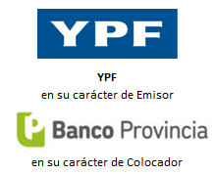
ON CLASE XIV - Dólar Linked (reapertura) |  | ON CLASE XIX - $ UVA

Fecha de Emisión | 2020-12-04 | Fecha de Emisión | 2021-02-26
Fecha de Reapertura | 2021-02-26 | Fecha de Liquidación | 2021-02-26
Fecha de Vencimiento | 2023-12-04 | Fecha de Vencimiento | 2024-08-26

Cupón (TNA) | 2.00% | Cupón (TNA) | A licitar (Precio ~ 100)
Tc Inicial (Prom 3d) | 89.2133 | UVA Inicial | 68.2700

Vida Promedio (años) | 2.77 | Vida Promedio (años) | 3.50
Duration (años) | 2.69 | Duration (años) | 3.33

Precio a Licitar | 99.1250 | Tasa Fija a Licitar (TNA) | 3.00%
TIR (TEA) | 2.52% | TIR (TEA) | 3.03%
TNA | 2.50% | TNA | 3.00%

TIR Solicitada | 2.50% | Monto a Invertir | 1,000,000
Precio | 99.1258 | UVA a Licitar | 14,647

